login.php
스토리보드 작성 템플릿

프로젝트명 : |  |  |  |  |  | 분류명 |  |  | 기능별 분류 |  |  |  | 작성자 |  | 작업자…. |  |  |  | 작성일 |  |  |  | 확인 | TITLE
 |  |  |  |  |  | 분류코드 |  |  | 기능 코드 |  |  |  | 승인자 |  | PM교수 |  |  |  | 승인일 |  |  |  |  | META
Depth1 |  |  |  | Depth2 |  |  |  |  |  |  | Depth3 |  |  |  |  | Depth4 |  |  |  | Depth5
화면명 | 기능 중심 작명 |  |  |  |  |  | 화일명 |  |  | 아래 파일명 일치해야 함 |  |  |  |  |  | 폴더 |  |  |  |  |  |  |  | 내용

로고
NOW님 환영합니다.
안녕하세요
Created by NOW
I·Warehouse
I·Workbench
I·Exhibition
Logout
회원정보 수정/탈퇴
Message
Friend
Statistics
접속중인 친구
김광연
신명길
이준성
박세진
메시지
친구삭제
메시지
친구삭제
메시지
친구삭제
메시지
친구삭제
신명길
안녕하세요
전송
김광연
곤니찌와
곤니찌와
전송
무명씨
헬로
헬로
전송

 |  |  |  |  |  |  |  |  |  |  |  |  |  |  |  |  |  |  |  |  |  |  |  | 연결 Table Name

 |  |  |  |  |  |  |  |  |  |  |  |  |  |  |  |  |  |  |  |  |  |  |  |  | DB설계 완성 후 수정할 것!!

Link 정보 |  | code | link |  | code |  |  | link |  |  |  | code |  | link |  |  | code | link |  |  | code | link |  | Program
 |  |  |  |  |  |  |  |  |  |  |  |  |  |  |  |  |  |  |  |  |  |  |  | DB Query | DB설계 완성 후 수정할 것!!
 |  |  |  |  |  |  |  |  |  |  |  |  |  |  |  |  |  |  |  |  |  |  |  | Script
 |  |  |  |  |  |  |  |  |  |  |  |  |  |  |  |  |  |  |  |  |  |  |  | Image
 |  |  |  |  |  |  |  |  |  |  |  |  |  |  |  |  |  |  |  |  |  |  |  | Flash
 |  |  |  |  |  |  |  |  |  |  |  |  |  |  |  |  |  |  |  |  |  |  |  | etc

mypage.php
스토리보드 작성 템플릿

프로젝트명 : |  |  |  |  |  | 분류명 |  |  | 기능별 분류 |  |  |  | 작성자 |  | 작업자…. |  |  |  | 작성일 |  |  |  | 확인 | TITLE
 |  |  |  |  |  | 분류코드 |  |  | 기능 코드 |  |  |  | 승인자 |  | PM교수 |  |  |  | 승인일 |  |  |  |  | META
Depth1 |  |  |  | Depth2 |  |  |  |  |  |  | Depth3 |  |  |  |  | Depth4 |  |  |  | Depth5
화면명 | 기능 중심 작명 |  |  |  |  |  | 화일명 |  |  | 아래 파일명 일치해야 함 |  |  |  |  |  | 폴더 |  |  |  |  |  |  |  | 내용

로고
I·Warehouse
I·Workbench
I·Exhibition
Created by NOW
NOW
중복확인
회원정보 수정/탈퇴
아이디
비밀번호
비밀번호 재확인
****
2016
생년원일
3
2
년
월
일
핸드폰번호
****
123
789
456
수정하기
탈퇴하기

 |  |  |  |  |  |  |  |  |  |  |  |  |  |  |  |  |  |  |  |  |  |  |  | 연결 Table Name

 |  |  |  |  |  |  |  |  |  |  |  |  |  |  |  |  |  |  |  |  |  |  |  |  | DB설계 완성 후 수정할 것!!

Link 정보 |  | code | link |  | code |  |  | link |  |  |  | code |  | link |  |  | code | link |  |  | code | link |  | Program
 |  |  |  |  |  |  |  |  |  |  |  |  |  |  |  |  |  |  |  |  |  |  |  | DB Query | DB설계 완성 후 수정할 것!!
 |  |  |  |  |  |  |  |  |  |  |  |  |  |  |  |  |  |  |  |  |  |  |  | Script
 |  |  |  |  |  |  |  |  |  |  |  |  |  |  |  |  |  |  |  |  |  |  |  | Image
 |  |  |  |  |  |  |  |  |  |  |  |  |  |  |  |  |  |  |  |  |  |  |  | Flash
 |  |  |  |  |  |  |  |  |  |  |  |  |  |  |  |  |  |  |  |  |  |  |  | etc

new_work.php
스토리보드 작성 템플릿

프로젝트명 : |  |  |  |  |  | 분류명 |  |  | 기능별 분류 |  |  |  | 작성자 |  | 작업자…. |  |  |  | 작성일 |  |  |  | 확인 | TITLE
 |  |  |  |  |  | 분류코드 |  |  | 기능 코드 |  |  |  | 승인자 |  | PM교수 |  |  |  | 승인일 |  |  |  |  | META
Depth1 |  |  |  | Depth2 |  |  |  |  |  |  | Depth3 |  |  |  |  | Depth4 |  |  |  | Depth5
화면명 | 기능 중심 작명 |  |  |  |  |  | 화일명 |  |  | 아래 파일명 일치해야 함 |  |  |  |  |  | 폴더 |  |  |  |  |  |  |  | 내용

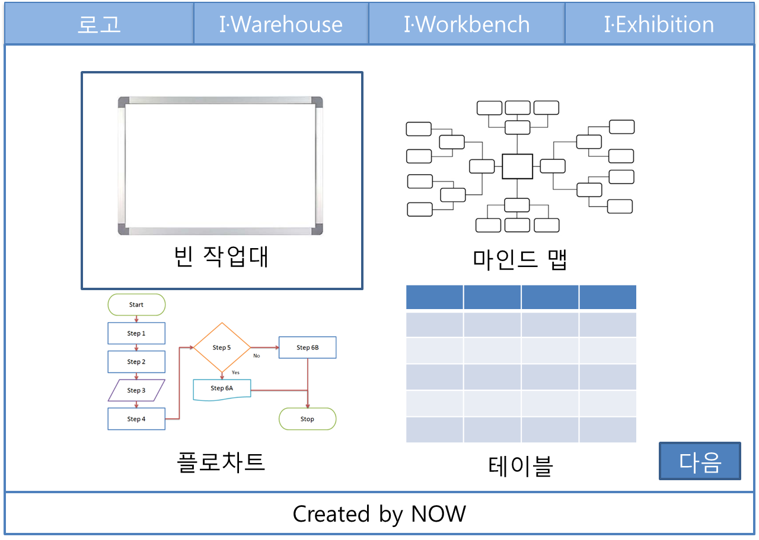

 |  |  |  |  |  |  |  |  |  |  |  |  |  |  |  |  |  |  |  |  |  |  |  | 연결 Table Name

 |  |  |  |  |  |  |  |  |  |  |  |  |  |  |  |  |  |  |  |  |  |  |  |  | DB설계 완성 후 수정할 것!!

Link 정보 |  | code | link |  | code |  |  | link |  |  |  | code |  | link |  |  | code | link |  |  | code | link |  | Program
 |  |  |  |  |  |  |  |  |  |  |  |  |  |  |  |  |  |  |  |  |  |  |  | DB Query | DB설계 완성 후 수정할 것!!
 |  |  |  |  |  |  |  |  |  |  |  |  |  |  |  |  |  |  |  |  |  |  |  | Script
 |  |  |  |  |  |  |  |  |  |  |  |  |  |  |  |  |  |  |  |  |  |  |  | Image
 |  |  |  |  |  |  |  |  |  |  |  |  |  |  |  |  |  |  |  |  |  |  |  | Flash
 |  |  |  |  |  |  |  |  |  |  |  |  |  |  |  |  |  |  |  |  |  |  |  | etc

new_work_setting.php
스토리보드 작성 템플릿

프로젝트명 : |  |  |  |  |  | 분류명 |  |  | 기능별 분류 |  |  |  | 작성자 |  | 작업자…. |  |  |  | 작성일 |  |  |  | 확인 | TITLE
 |  |  |  |  |  | 분류코드 |  |  | 기능 코드 |  |  |  | 승인자 |  | PM교수 |  |  |  | 승인일 |  |  |  |  | META
Depth1 |  |  |  | Depth2 |  |  |  |  |  |  | Depth3 |  |  |  |  | Depth4 |  |  |  | Depth5
화면명 | 기능 중심 작명 |  |  |  |  |  | 화일명 |  |  | 아래 파일명 일치해야 함 |  |  |  |  |  | 폴더 |  |  |  |  |  |  |  | 내용

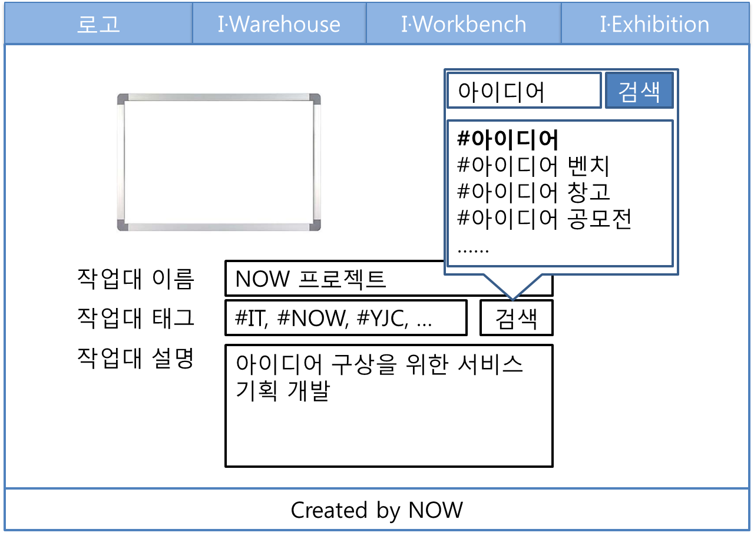

 |  |  |  |  |  |  |  |  |  |  |  |  |  |  |  |  |  |  |  |  |  |  |  | 연결 Table Name

 |  |  |  |  |  |  |  |  |  |  |  |  |  |  |  |  |  |  |  |  |  |  |  |  | DB설계 완성 후 수정할 것!!

Link 정보 |  | code | link |  | code |  |  | link |  |  |  | code |  | link |  |  | code | link |  |  | code | link |  | Program
 |  |  |  |  |  |  |  |  |  |  |  |  |  |  |  |  |  |  |  |  |  |  |  | DB Query | DB설계 완성 후 수정할 것!!
 |  |  |  |  |  |  |  |  |  |  |  |  |  |  |  |  |  |  |  |  |  |  |  | Script
 |  |  |  |  |  |  |  |  |  |  |  |  |  |  |  |  |  |  |  |  |  |  |  | Image
 |  |  |  |  |  |  |  |  |  |  |  |  |  |  |  |  |  |  |  |  |  |  |  | Flash
 |  |  |  |  |  |  |  |  |  |  |  |  |  |  |  |  |  |  |  |  |  |  |  | etc

